データ受領・集計
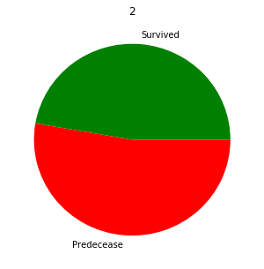
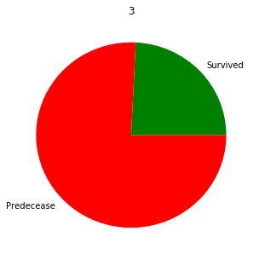
目的 | タイタニック号の生存者を予測する

data_name(.csv) | 内容 | データ数
train | 学習用データ | 890
test | テスト用データ (学習用とは違い、Survived【生存】のカラムがない） | 417
gender_submission | 提出形式 | ―

データの内容 |  | 欠損数 |  | 欠損の扱い
column | 意味 | train | test
PassengerID | 乗客ID
Survived | 生存 (0 = No, 1 = Yes) *test.csvにはない
Pclass | 乗客の階級 (最高級 = 1)
Name | 乗客者名
Sex | 性別
Age | 年齢 | 177 | 86 | 標準偏差の範囲内でランダム数値
SibSp | 同乗している兄弟姉妹・配偶者の数
Parch | 同乗している親・子供の数
Ticket | チケット番号
Fare | 乗船料金
Cabin | 部屋番号 | 687 | 327 | 分析に使用しないため不変
Embarked | 乗船した港 | 2 |  | 最頻値

異常値

部屋番号がない人、多い人がいる

港不明がいる

年齢不明がいる

欠損値の扱い

AVG | 標準偏差の範囲内でランダムに補完
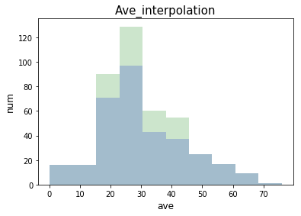
 |  |  | 補間部分
 |  |  | 元データ

Embarked | 最頻値で補完

Embarked_name | 人数
C | 168
Q | 77
S | 644

不明はEmbarked_name = Sで補間する

集計

男女比
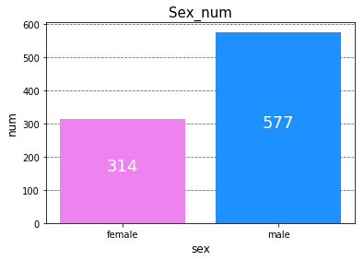

男性の方が多く乗っている

生存人数
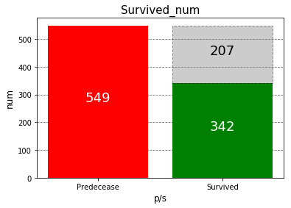
死人の方が207人多い

年齢
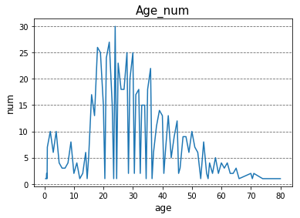

10代後半 ~ 30代前半が多い

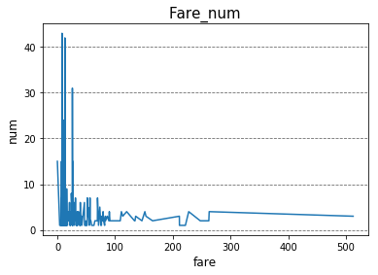
比較的安いチケットが人気
乗船料 |  |  |  |  | 年俸 |  | *それぞれのMax金額
 |  |  |  | 等級 | ポンド | 円(約) | ポンド | 円(約)
 |  |  |  | 1等(平均) | 60.3 | 398,651 | 512.3 | 3,387,777
 |  |  |  | 2等(平均) | 14.3 | 94,228 | 73.5 | 486,019
 |  |  |  | 3等(平均) | 8.1 | 53,231 | 69.6 | 459,899

 |  |  | 【比較用】 当時のイギリス人の給料 |  | 年俸
 |  |  |  | 役職 | ポンド | 円
 |  |  |  | スチュワード | 105 | 694,313
 |  |  |  | コック長 | 120 | 793,500
 |  |  |  | 執事（バトラー） | 70 | 462,875
 |  |  |  | コック | 35 | 231,438
 |  |  |  | フットマン | 32 | 211,600
 |  |  |  | ハウスメイド | 25 | 165,313
性別と年齢 |  |  |  | 農夫 | 26 | 171,925
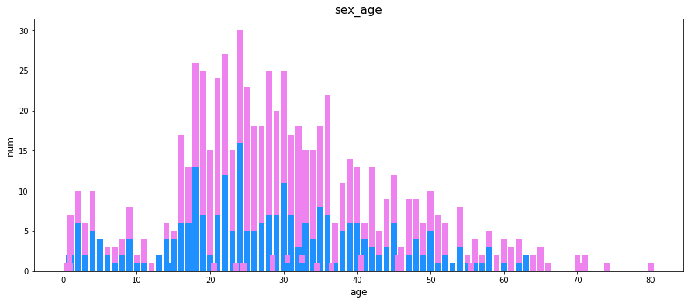
*実数

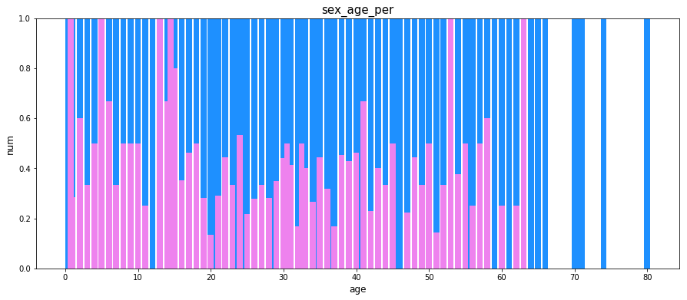
*割合

全体的に男性が多い

性別毎の生存人数
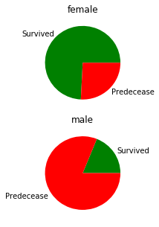

男性は数が多いが死ぬ割合は高い

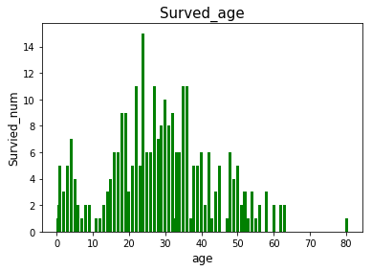
年齢ごとの生存者数
*実数

若い方が助かりやすい

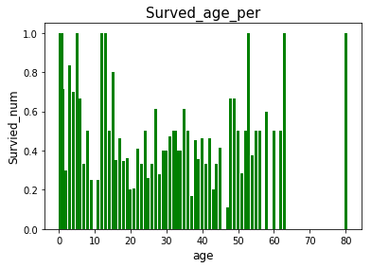
*割合

等級ごとの生存人数
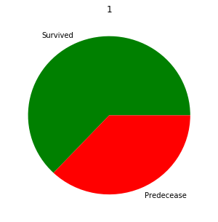

等級が下がるにつれて
生存率も下がっている

分析
第一回分析

手法 | バギング | ランダムフォレスト
特徴量推定 | なし
パラメーター推定 | なし
結果 | 75%

第二回分析

手法 | ブースティング | 勾配ブースティング
特徴量推定 | なし
パラメーター推定 | 手動
結果 | 80%

第三回分析

手法 | ブースティング | 勾配ブースティング
特徴量推定 | なし
パラメーター推定 | グリッドサーチ
結果 | 78%

低
低
低
低
低
低
低
アンサンブル学習とは
精度の低い学習機を組み合わせて 精度の高いのモデルを作成する
高

バギング / ブースティング/スタッキング とは

バギング | 並列処理 |  | 全員で相談してよいモデルを作成する
元データ
分割
並列処理が可能！
学習データに多様性あり
データ
データ
A
B
A
C
学習機
学習機

モデル

ブースティング | 直列処理 |  | 前のモデルを参考に良いモデルを作成する

元データ
間違えを修正していくため良い制度のモデルができることもある
（異常値・外れ値に弱い）
A
Bをちょっと変えて…
C
データ
データ
前モデルでダメだったヵ所を修正
(何回も試行)
学習機
学習機
Aはダメだったな
モデル(仮)
B
モデル

スタッキング | 積み上げ処理 |  | 前のモデルの学習結果を入力値にする
特徴量に+
第2データ
データ
学習機
モデル
出力
元データ
データ
モデル
データ
データ
学習機
学習機
学習機
モデル
モデル
出力
出力
出力
より精度の高いモデルを作成することが可能
(ただしモデルが多いと複雑化する)
れぽーと
B
学習機
れぽーと

ランダムフォレストとは？

決定木
決定木(分類木/回帰木)を異なるデータで作成し、 多数決や平均を取る分析手法

A
B
A

A

勾配ブースティングとは？

損失関数を最小値になるように学習していく手法
*アダブートは誤分類の重みを大きくし学習していく手法

損失関数
・2乗和誤差 |  | … 全ての選択肢の差の二乗を求め足す
・交差エントロピー誤差 |  | … 正解の選択肢の差を求め平均を取る

